khách dùng bộ dd Fuwa
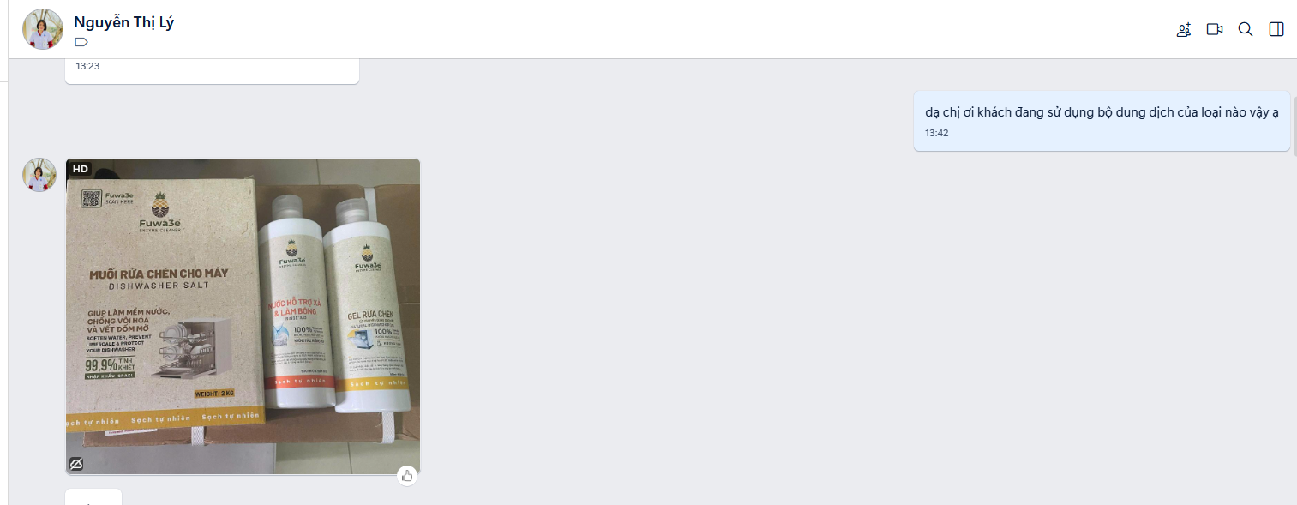
Dại Lý | Tên khách hàng | sdt | Mã máy | Mã đơn hàng | Địa chỉ | Ghi chú | kênh tiếp nhận
 | Lê Nghĩa Lộ |  | 80334 | Khách chưa sd, đang tư vấn qua finish rồi, khách đồng ý hôm sau nếu có vấn đề sẽ đổi sau |  | Khách có mua Fuwa nhưng chưa dùng, đã hướng dẫn | zalo bảo hành
Hoai Tran | Trần hường | 84394917866 | 80356 | VNA04003503514 đơn chị Hường | Chị Hường, số điện thoại 0394917866, địa chỉ Xóm 6, Xã Minh Châu, Huyện Diễn Châu, Tỉnh Nghệ An. | Khách đã mua bộ dung dịch Finish rôì | zalo hotline
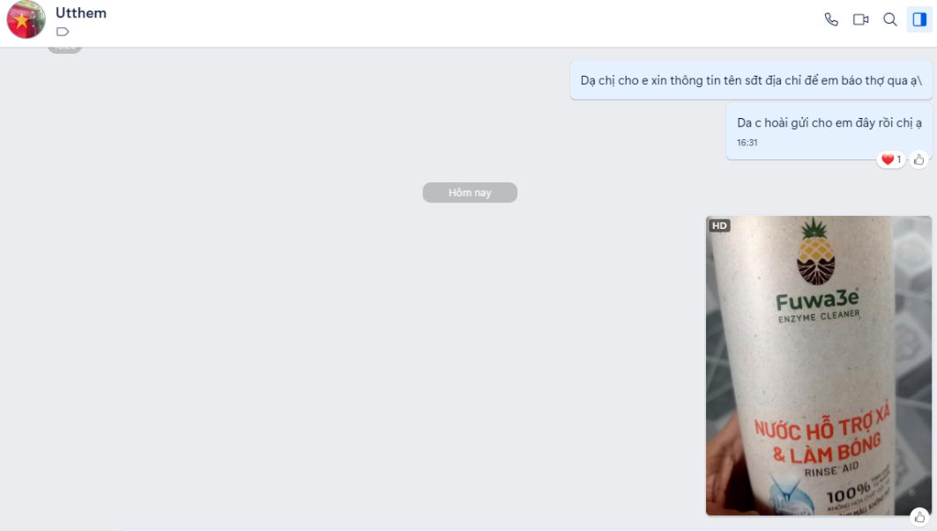
 | Utthem | 84978293503 | 80356 | VNA04003515904 đơn cô Thêm | Trần Thêm, số điện thoại 0978293503, địa chỉ Xóm 6, Xã Minh Châu, Huyện Diễn Châu, Tỉnh Nghệ An. |  | zalo hotline
Nguyễn Thị Lý | Nguyễn Thị Lý | 934985420 | chưa cấp loại máy và chưa cấp mã đơn - chỉ báo vấn đề, đã hd chuyển qua finish khách đồng ý và phản hồi lại sau | đã hỏi lại lần 2, khách chưa đổi qua finish, hd khách khi nào chuyển qua nhờ phản hồi |  |  | zalo hotline
Trần Thị Chính |  |  | 80354 | VNA07503503611
 | Lương Hòa 0936248333 |  | 80356 |  |  |  | nhắn cả 2 zalo

